Portfolio
2024-03-04
-. 임베디드 Eng는 Chip 검증도 해야함. Schemetic/Artwork 등 필수.
-. Project 총 4개 예정.
-. 창업진흥원…(정부지원금 8개월 5천만원 등..)
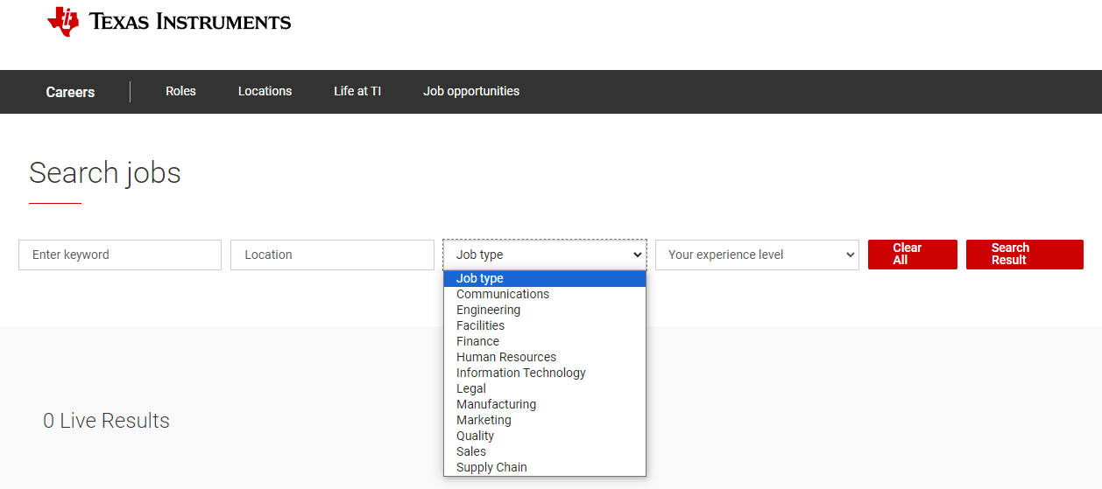
-. 해외기업 : (ti.com)

-. 강의자료 PPT 우상단에 Reference 참고.
-. 대기업 임원이 되고 싶다? -> 대학원가서 박사 달자.
-. 기업에 박사 있을 시 은행에서 대출금액 증가.
-. HW/SW …
-. C 언어 필수역량 ( 변수, for, if, while, switch, preprocessor, function, pointer[주소], structure[구조체] )
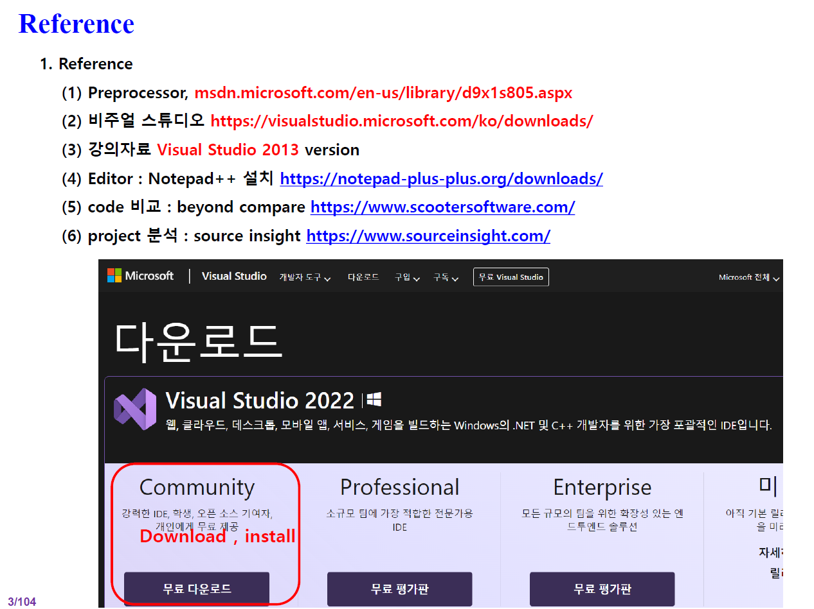
-. 코딩 초기 세팅 필수.

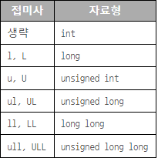
2024-03-05
-. 변수선언 할 때 양수만 나올 것 같다? -> char(X) unsigned char(O) [ 습관들여놓기 ]
-. | # long은 4Byte 고정 -> 따라서, int 선호.

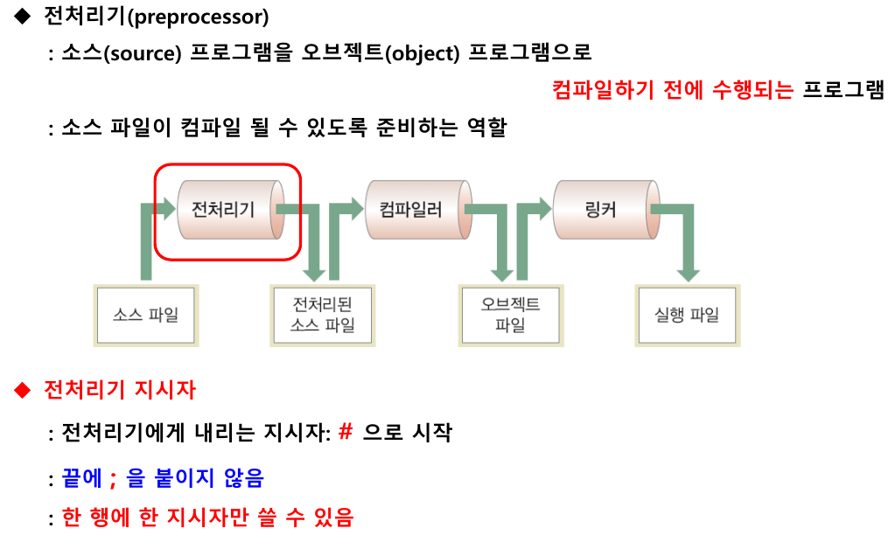
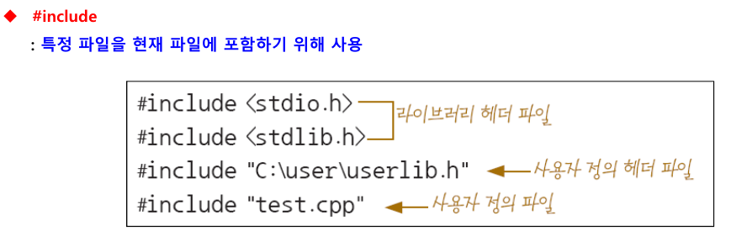
-. 전처리기

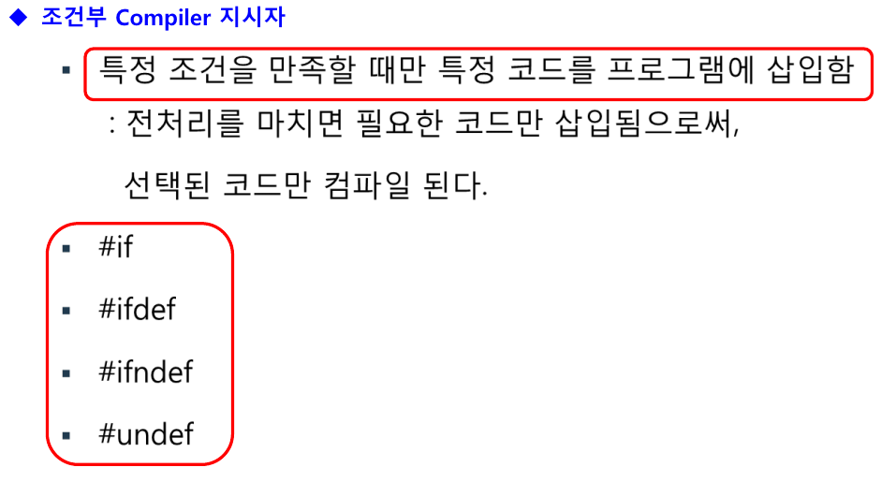

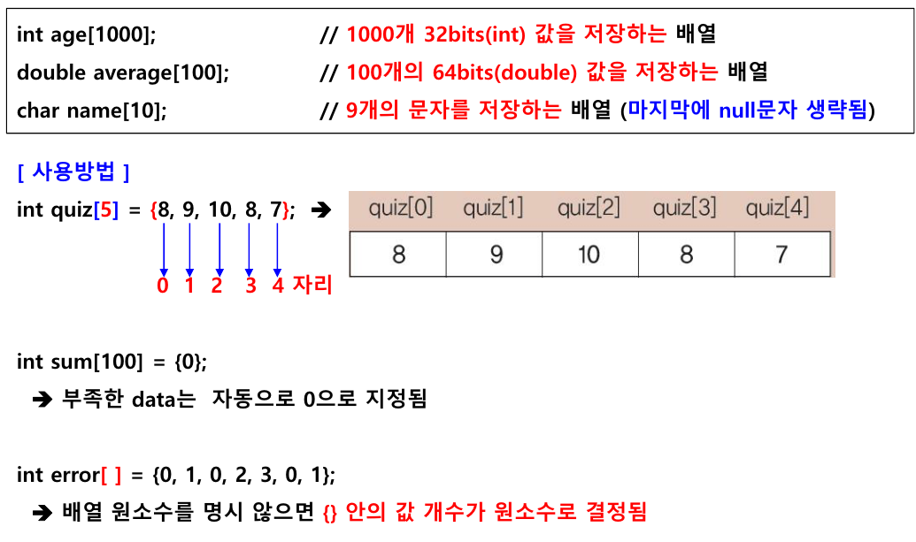
-. 배열( array )

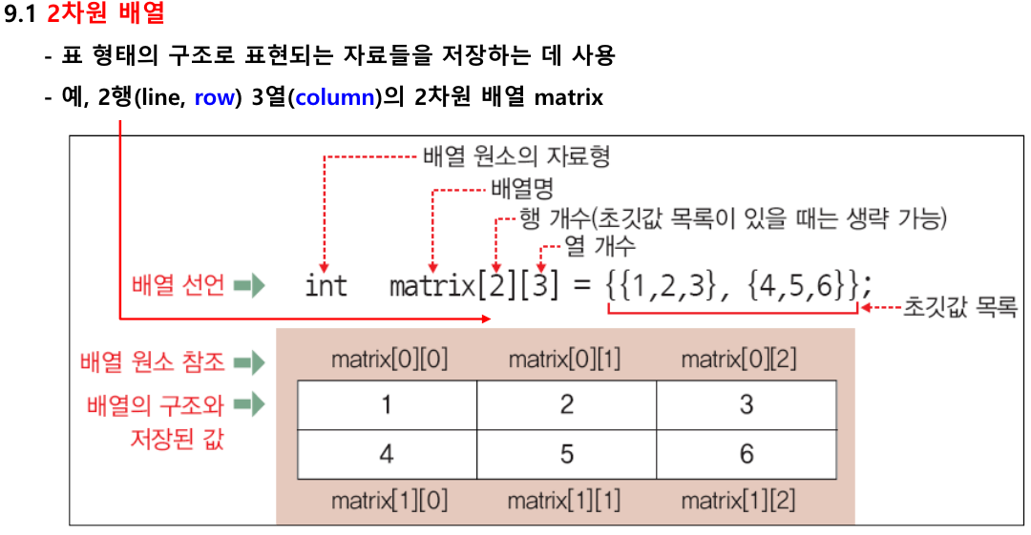
2024-03-06
-. 2차원 배열

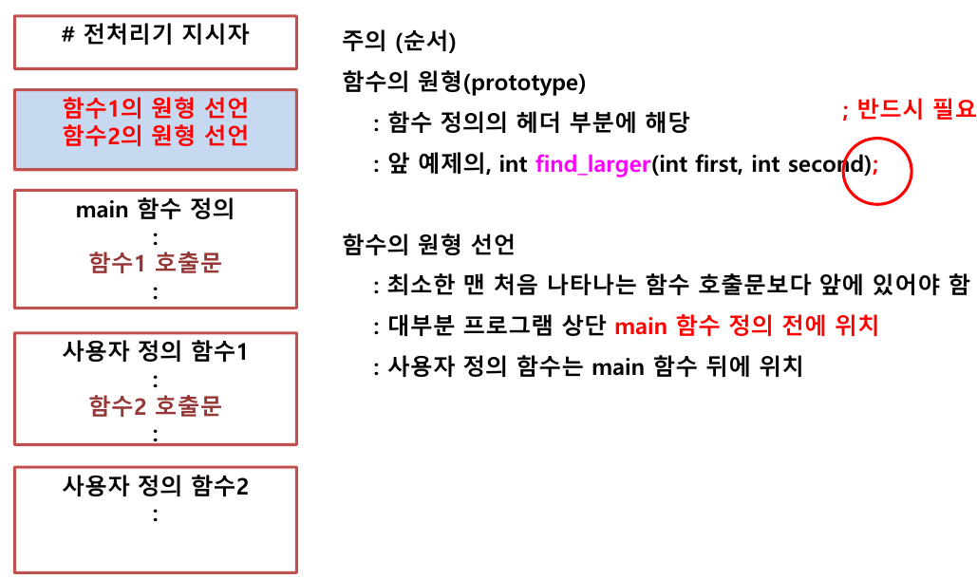
-. 함수 원형 선언

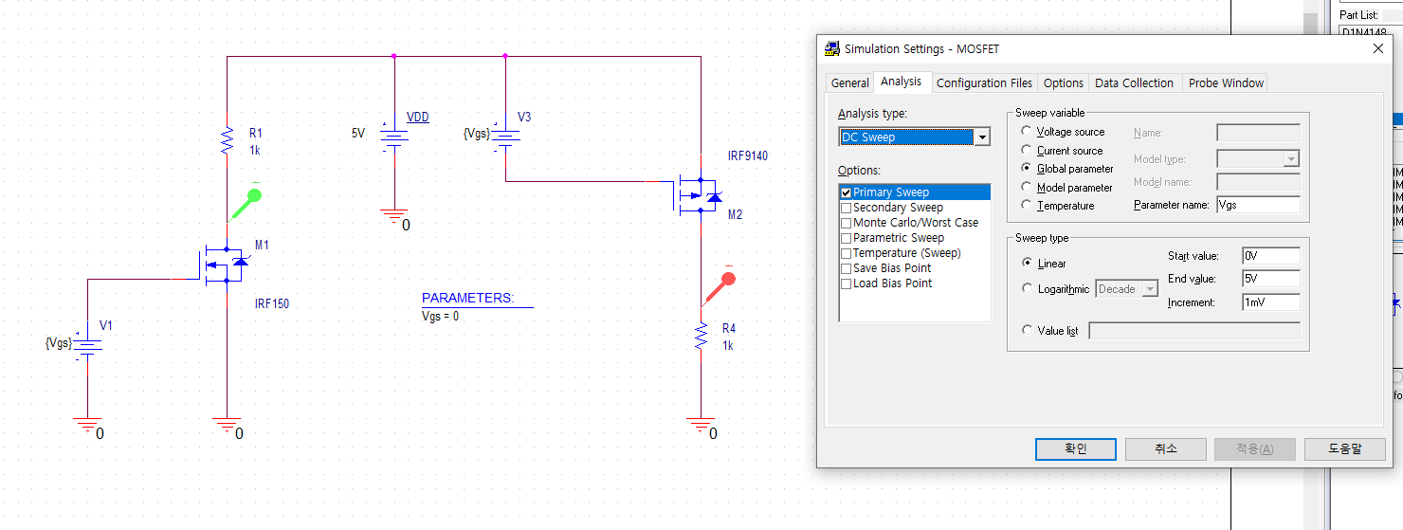
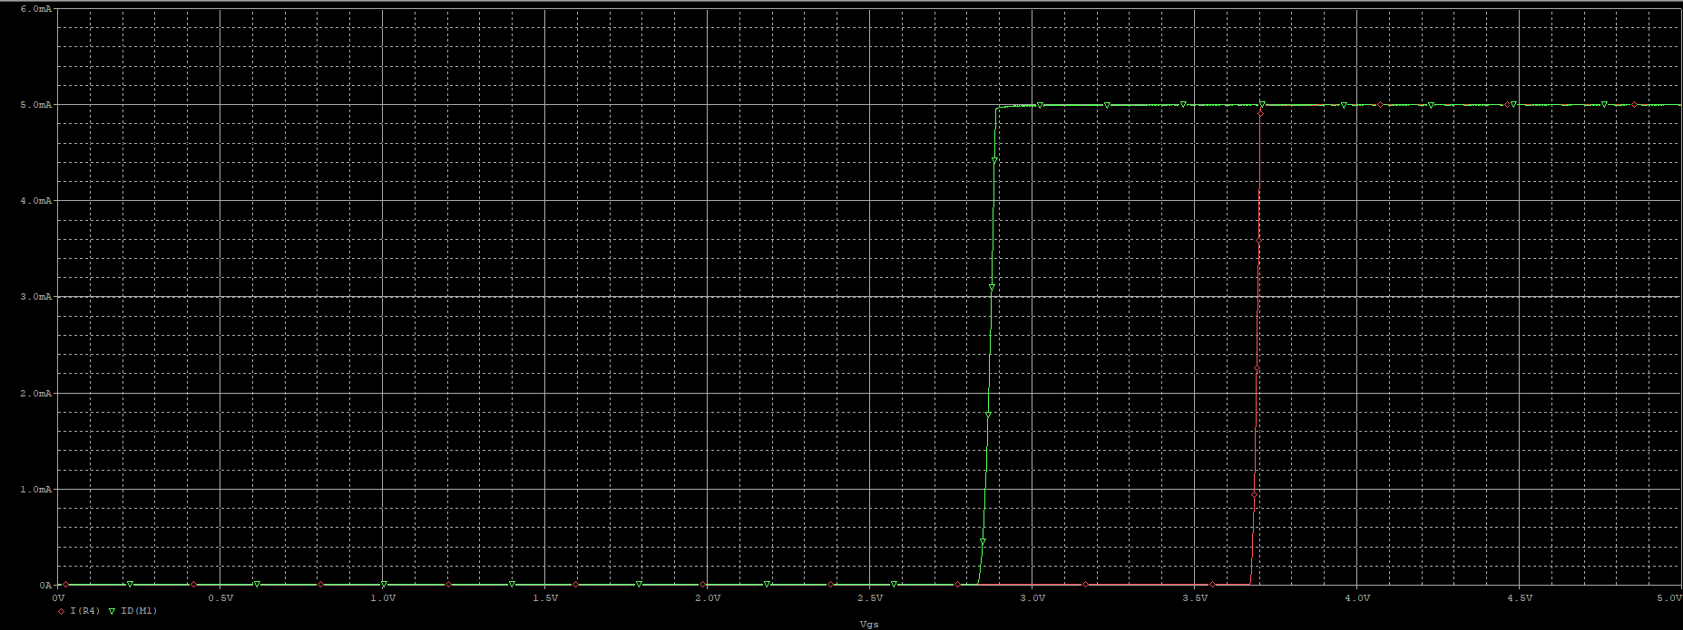
2024-03-07
[ 전자회로 ]
-. MOSFET

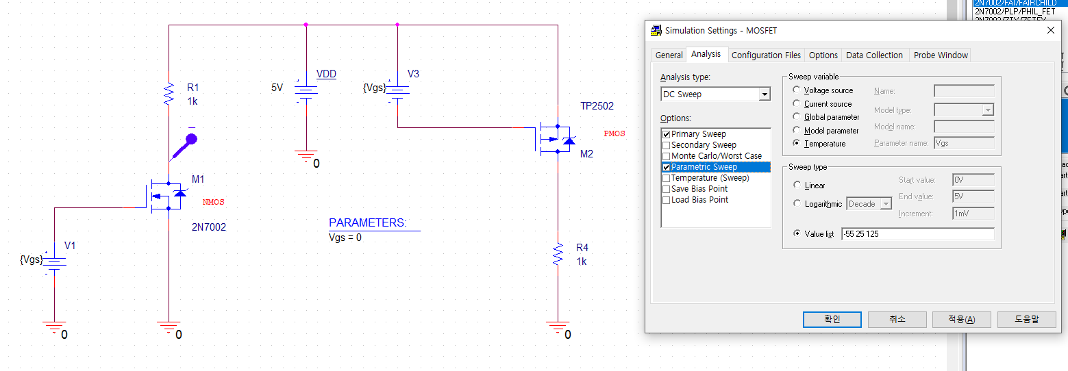
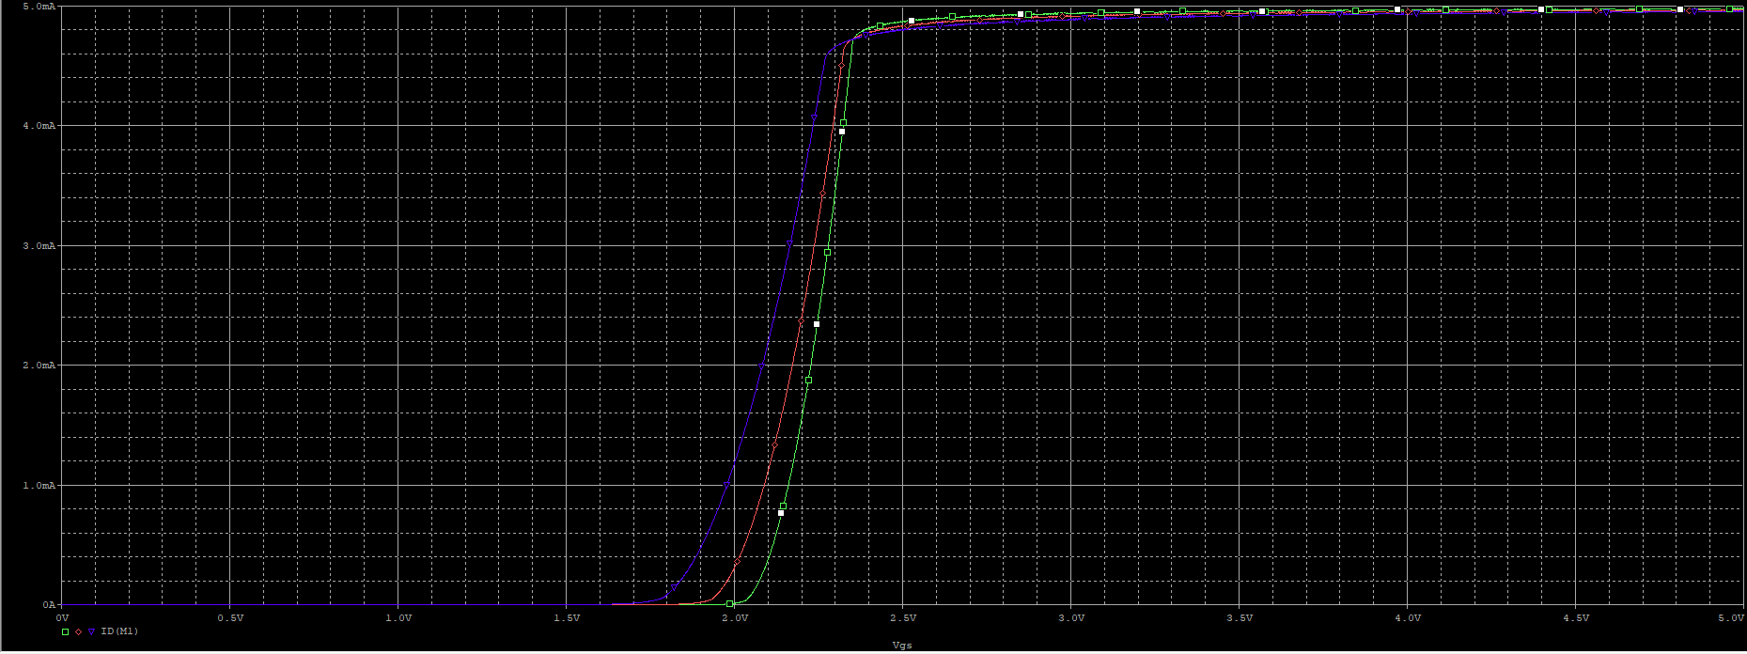
-. IRF150 : NMOS / IRF9140 : PMOS
-. 요새는 NMOS는 2N7002, PMOS는 TP2502
-. 온도가 내려갈수록 문턱전압이 커진다.

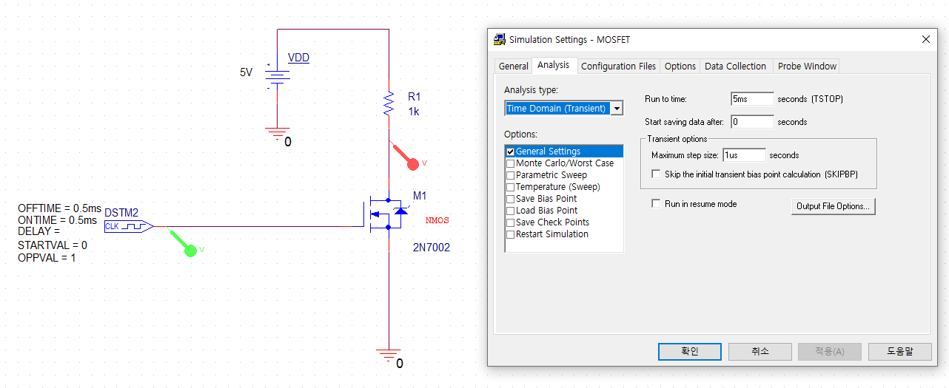
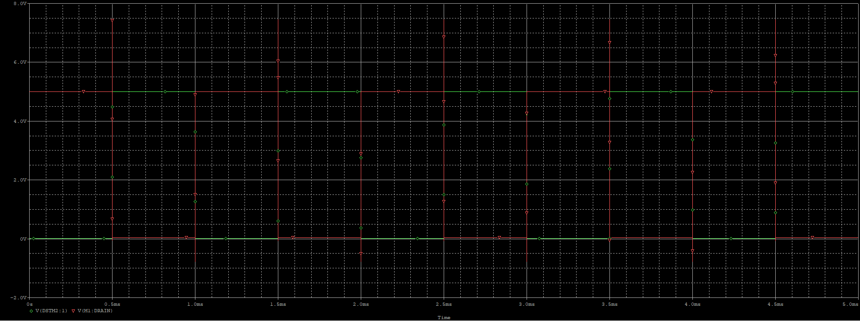
-. NMOS는 Body단자에 가장 낮은 전압 ! Like ground. / PMOS는 가장 높은 전압.
- .MOSFET를 이용한 Switching 회로 설계

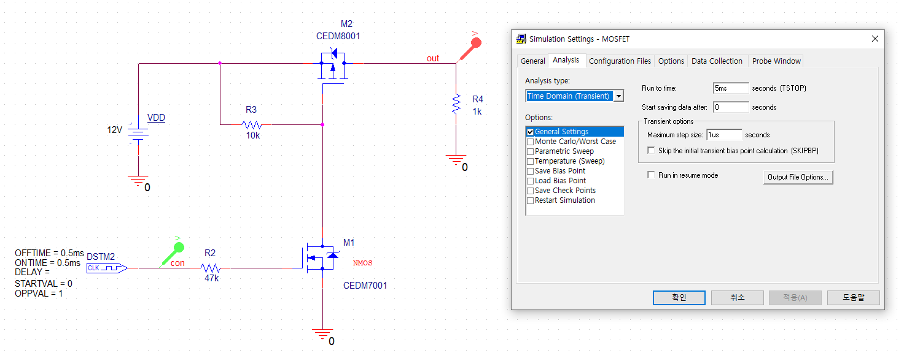
-. Load Switch using MOSFET
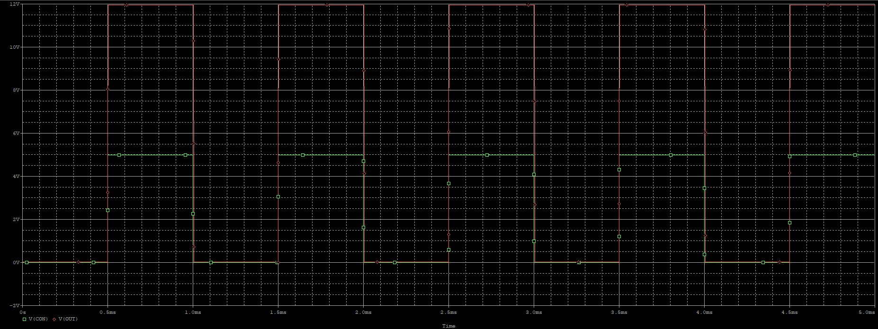

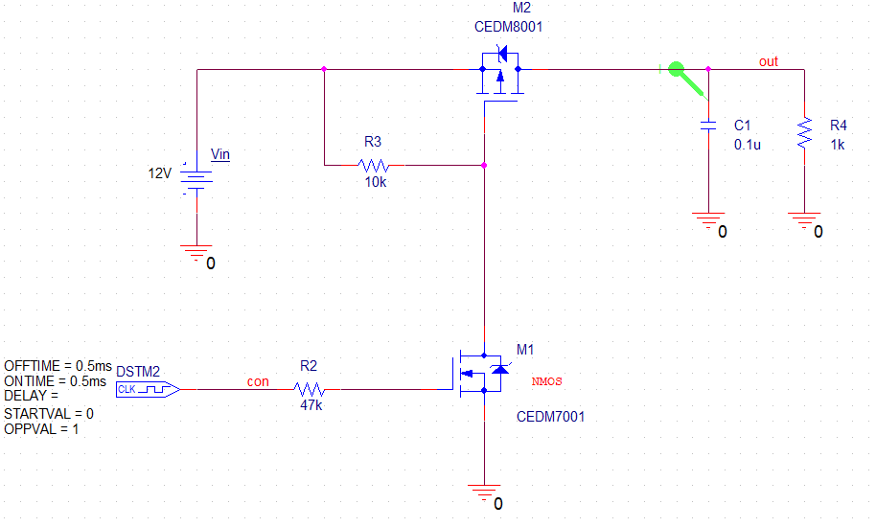
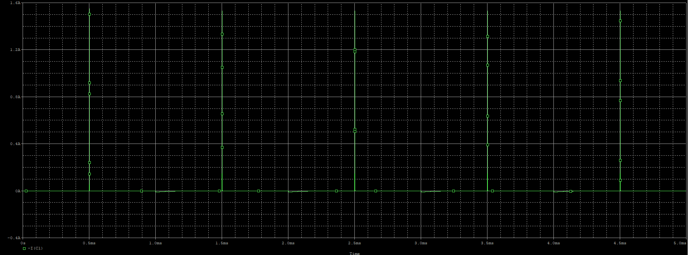

2024-03-11
[ Embeded ]
-. 8bits AVR [20%] : 군사용으로 많이 씀.
-. 16bits [거의사장됨]
-. 32bits ARM [70%] -> Cortex : M4 ~ M0( Controller ) / M7( Processor ) [ 속도 차이 ]
-. 64bits … [10%]
-. 회사 : TI, ST, AMD, Microchip
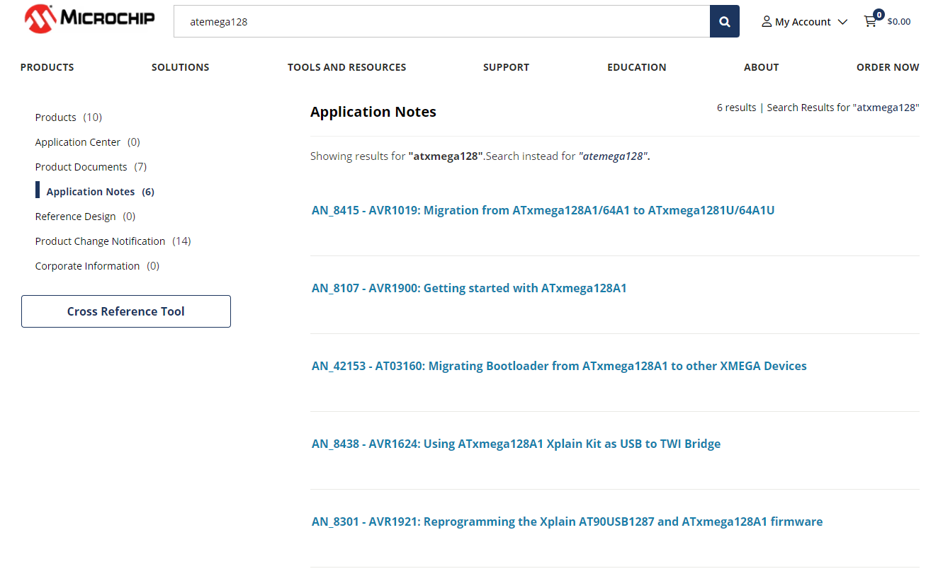
-. Embeded… CPU… 제어에 최적화

-. Hardware Chip의 Data에 대해서 습득해야함.
※ 이력서
-. 학력은 최신순 먼저 작성
-. Award(상)는 제일 잘한것 먼저 작성
-. 교육 경력 작성 OK
-. 전공관련 Skill 작성! / ex) 어떠한 Tool 사용 가능(수준, 과정 및 성과)
-. 디테일한 가정사 X / ex) 온화한, 평범한 가정까지는 OK
-. 500자면 490자까지 꽉 채우자.
-. 인생 비젼 : 목표, 미래, 대인관계 등
-> 대인관계 : 예시를 들던가, 학생회에서 이러쿵~ 성과를~
-. 일기쓰듯 서사적으로 X. 중간중간 은근 자랑.
-. 학창생활 : 서술적 X. 기술적으로. 이러한 프로젝트~ 이러한 과정~ 좋은 성격이 형성 된것같다…
-. 장/단점 : 장점이 80퍼, 단점 20퍼( 애매모호 )
-> 단점 : 남을 너무 잘 돕는다. 그래서 시간을 많이 할애한다. 등…
-> 장점 : 여기서도 은근슬쩍 장점과 연관지어서 성과 티내기
-. 포부 : 존경받는 엔지니어와 같은 단어 사용.
-. 입사동기 : 배터리의 이러한~ 것 때문에 배터리 회사의 가능성과 ~등등을 고려하여 입사~
-. 성공/실패 : 성공 80퍼, 실패 20퍼( 애매모호 )
-. 본인의 열정과 역량 항목 추가하자.
-. 10년후 본인의 모습 : 좋은 아빠 이런거 X
-. 희망 업무 : 여기서도 은근 자랑. 저는 프로그램 능력에 시간을 많이 할애하고 등등~자랑하면서~ 이런것들을 베이스로 저의 역량을 잘 발휘할 수 있는 분야 및 직무에서 업무를 보고싶다. 그리고 저의 이러한 성향 때문에 그러한 업무를 줘도 잘 해낼수있다.
-. 성장 과정 : 역순. 최신순 먼저. 최신순을 많이 쓰자.
※ 포트폴리오
-. A4 1장에 프로젝트 2개
-. 도식화해서
-. 프로그램 Code를 항목별, 함수별, Flow Chart, Block Diagram으로 생성 하는 등.. 정리해서 작성
-. 사진 기입시 디테일하게
-. 애매하게 작성 시 오히려 감점요소.
-. 회로도 및 설계 DATA 등 기입 시 좋음.
-. 강의자료 Copy는 X.
-. Kit같은 사진 X
-. 모델링 사진 같은거 OK
-. 작성 문서 프로그램 상관 X but, 제출은 무조건 PDF.
-. 전자회로 시뮬레이션 크게 효과는 없음.
-. 회로 드로잉도 큰 작업 정도만?
※ 경력 작성 시
-. 구체적인 업무 Skill 등을 작성

2024-03-12
[ Embeded ]
-. Codevision : 안정적이라 이번에 사용.
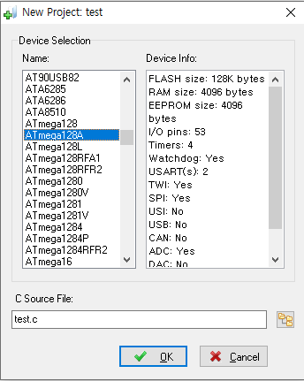
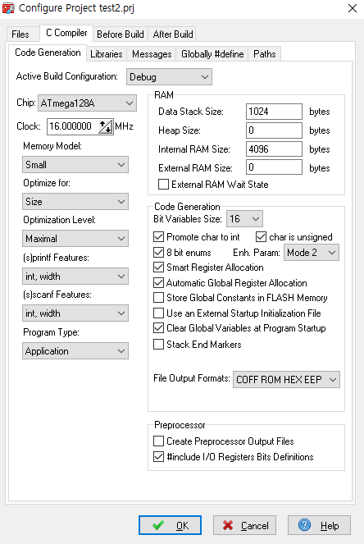
[ CodevisionAVR ]
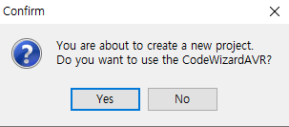
 |  | -> "NO"
 |  | -> "YES" : 수동으로 DATA값 직접 기입해야됨

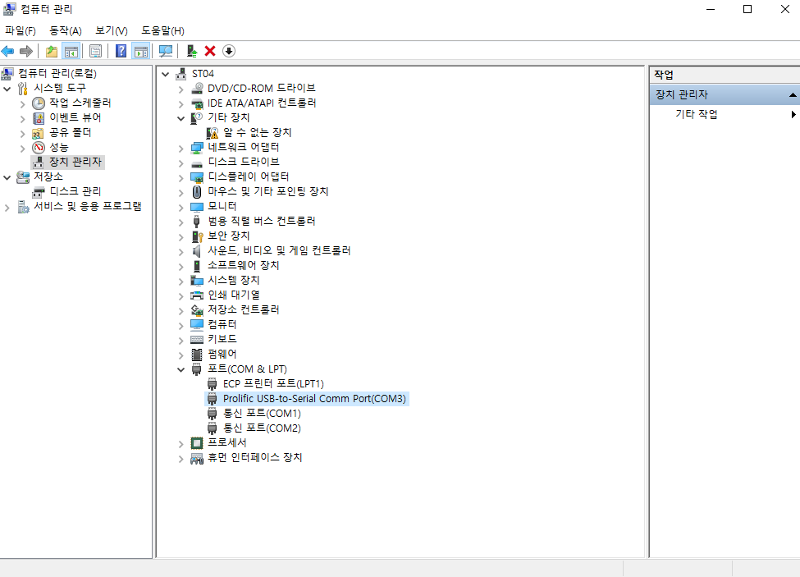
-. Comm Port 확인방법 : 내 PC -> 우클릭 -> 관리 -> 장치관리자

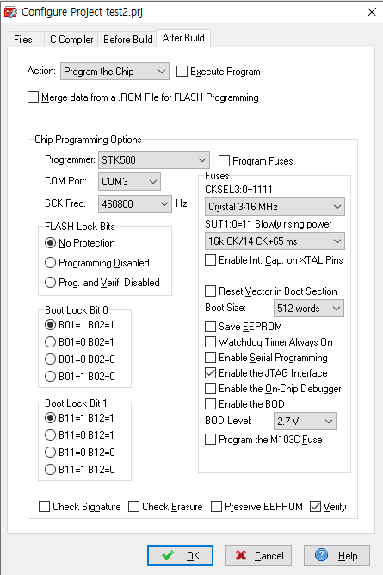
-. Programmer : STK500 / COM Port 변경.

-. ~~.asm 파일 : 어셈블러 코드
-. .CSEG
-. 각주 중요함 ! |  |  |  |  |  |  | -. LED Shift 순차 점멸.
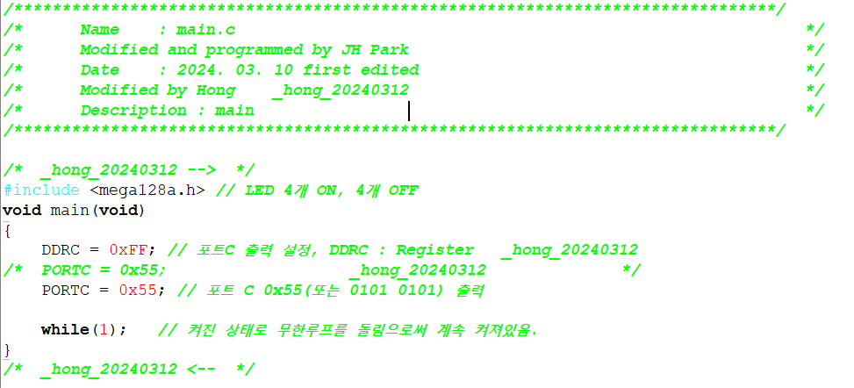
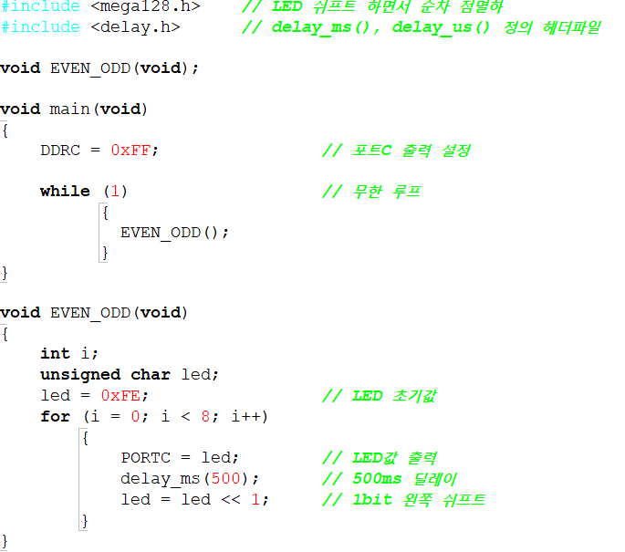

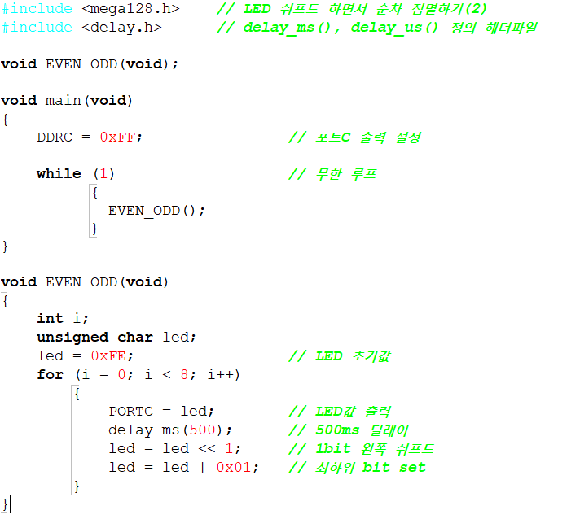
-. LED Shift 순차 점멸.
 |  |  | -> 하나씩 켜짐 |  | -. LED 하나만 점멸.
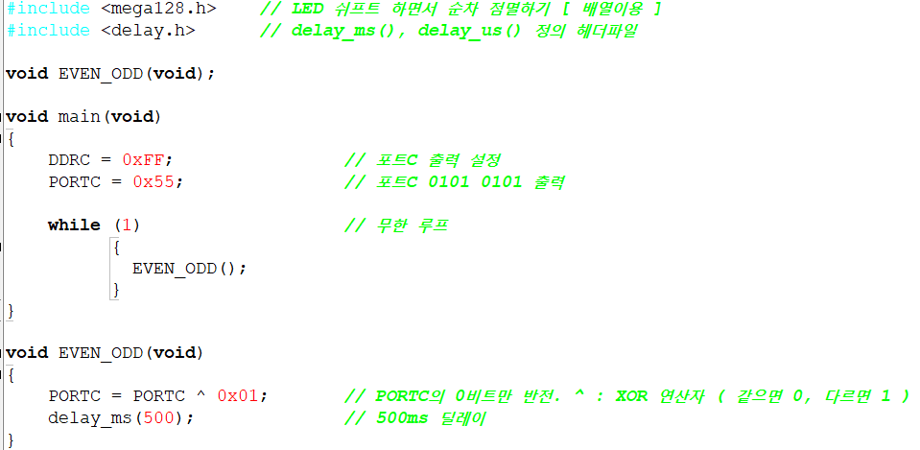

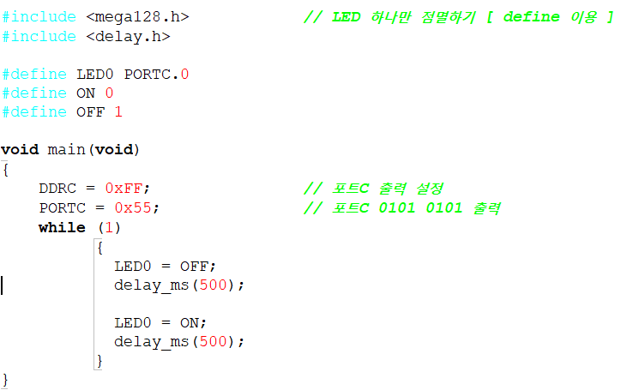

※ Switch/If문 차이
-. Switch문은 바로 Case를 찾아가서 실행함.

2024-03-13
[ Embeded ]
-. 첫 프로젝트 포트폴리오 작성 시 제목 : IIC_BUS protocol 설계
-> CPU & E2PROM R/W protocol
-> 1 Byte R/w
-> Swquence w
-. Chip마다 인터벌 사이클 존재.

2024-03-14
[ Electronic Circuit ]
※ Op-Amp
-. (-)입력 단자 : 인버팅
-. 차동 증폭기 : 두 입력에서 차이 성분만 증폭함. / 증폭도가 크지 않음. -> 그래서 증폭을 n단으로 거듭함.
-> Output Stage(출력단) : 전압은 증폭 X. / 전류를 증폭 O.
-> Ideal : 입력쪽에서 들여다 보는 저항 = 무한 / 출력쪽에서 들여다 보는 저항 = 0
-> 증폭도 : 두 저항의 비만 고려해도 됨.
-> 단점 : Bandwidth Limit
-. Inverting Amp(반전) |  |  |  |  |  |  | -. 주파수 응답특성
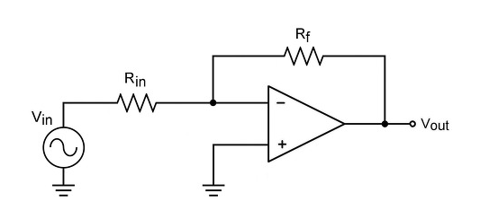
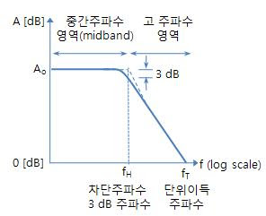

-. Non-Inverting Amp(비반전)
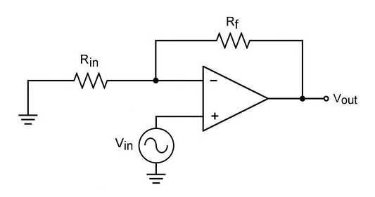

 |  | -> 입력저항이 크다.
 |  | -> 주파수 관련해서도 비반전이 유리하다. Ex) 더 높은 주파수 대역.
 |  | -> Rin Open, Rf Short => Av = 1

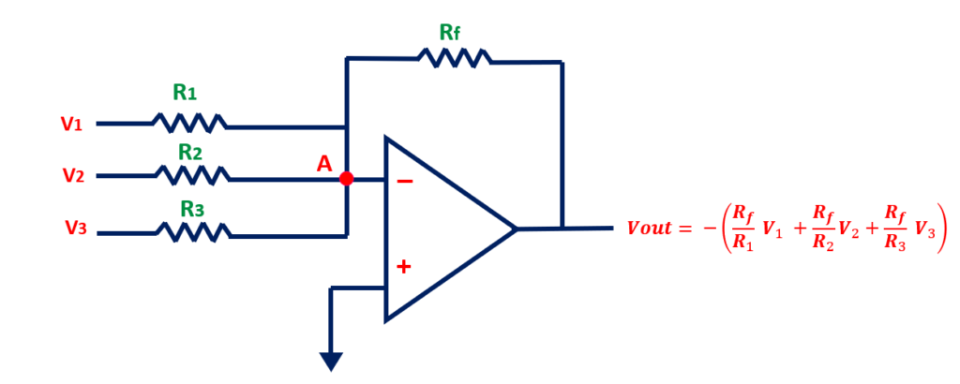
-. Summing Amp ( like 덧셈기 )
-> 중첩의 원리 이용. / 전압 죽일때 Ground 주기
ex) V1 & V2 입력 시 => V0 = -(Rf/R1)xV1 + -(Rf/R2)xV2
-> 장점 : 아날로그 신호를 Direct로 Sum 가능
-> Volume Mixer 같은 곳에 사용되고 있음
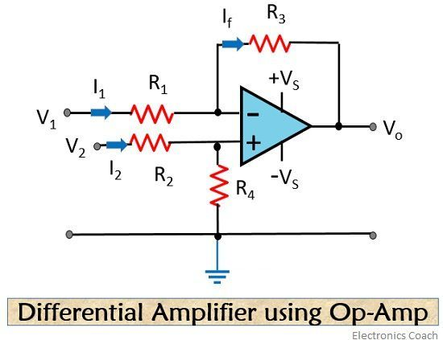
-. Difference Amp ( like 뺄셈기 )
-> R1=R2, R3=R4
-> V0 = (R3/R1)x(V2- V1)

-. Level shifter
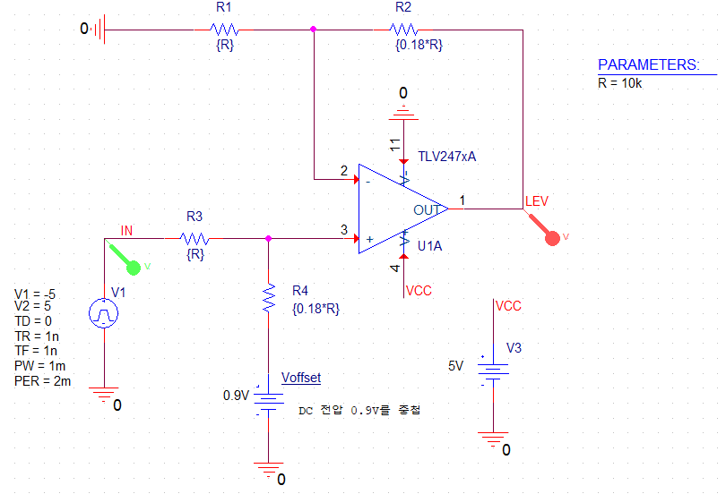
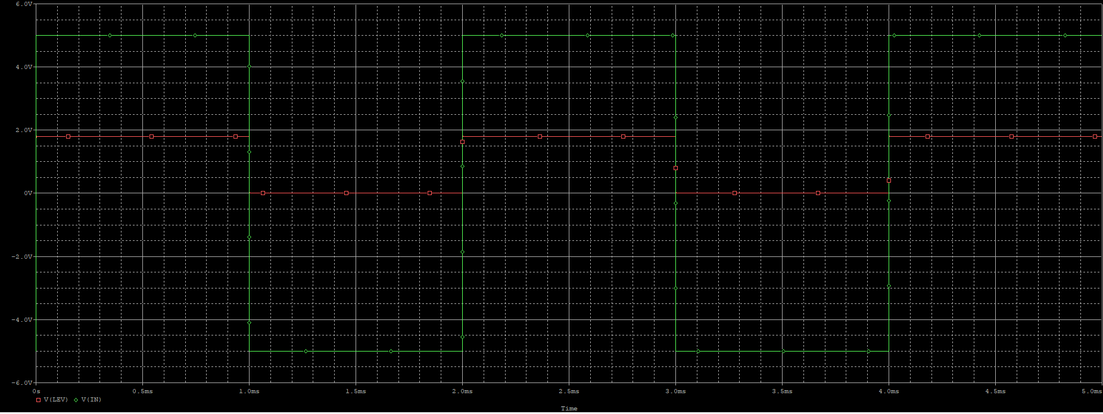

※ Filter Circuit ( like 노이즈 제거 )
-. Op-Amp + R, C
-. Double Pole High Pass Filter
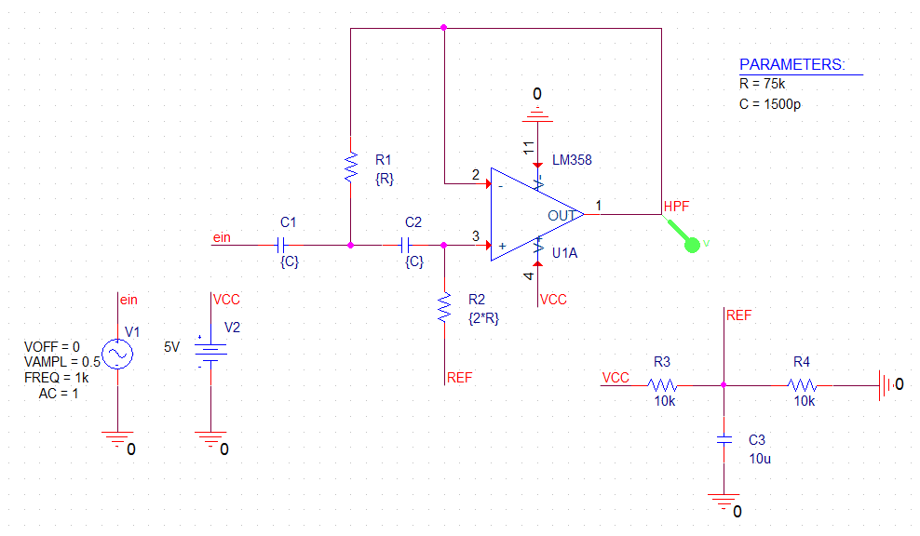
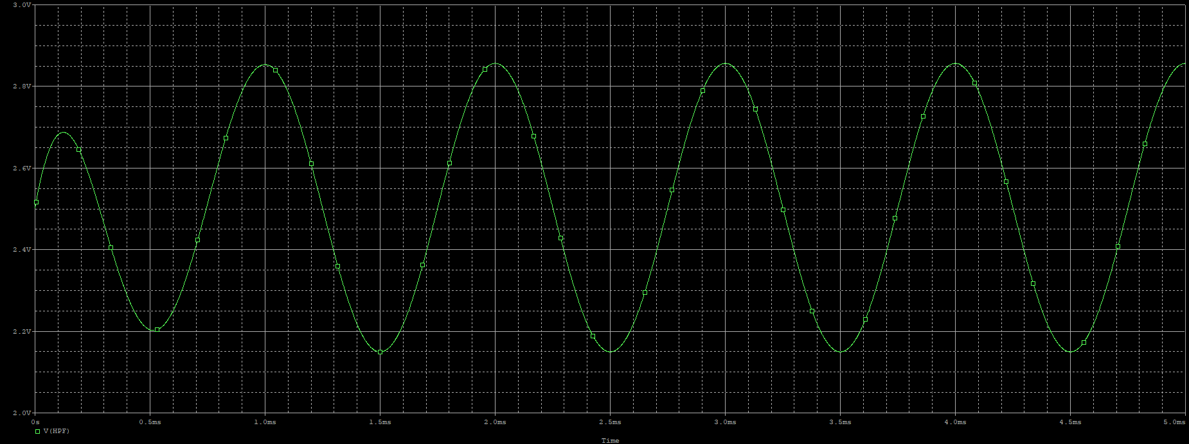

※ 전원회로
-. Linear Voltage Regulator ( No Feedback )
-> R=(Vin-Vz)/Iz

2024-03-15
[ 신호 및 시스템 ]
-. 설계란? : 도면 Design에서 끝나는게 X. 폐기까지 실용성 등을 고려해서 설계 담당.
-. 포트폴리오 및 어필 : 사회적으로 자신의 필요성과 가치를 증명하고 어필하자.
-. 시뮬레이션 기반 공학교육 : 귀납적 사고.
-. IEC 61508 : 기능안전 국제 표준… RAMS[ Reliability Availability Maintainability Safety ]
-. 시뮬레이션 활용 목적성 제대로 파악하고 있기.
-. PR : 피할건 피하고 알릴건 알리자 ㅋㅋ
-. 거시적 해석 / 미시적 분석

-. Pspice
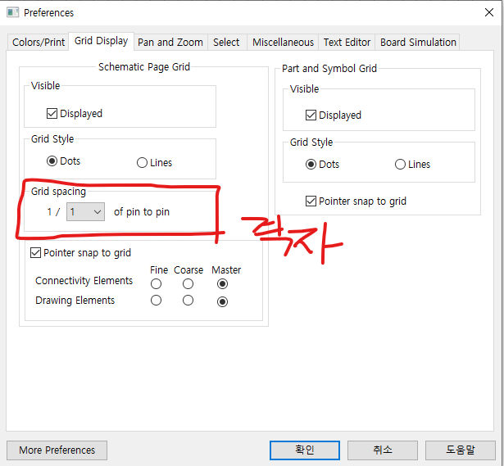

-> Monte Cario/Worst Case
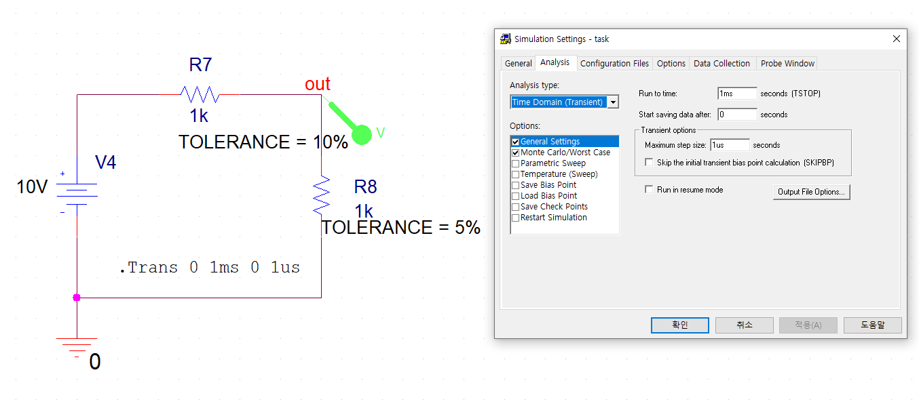
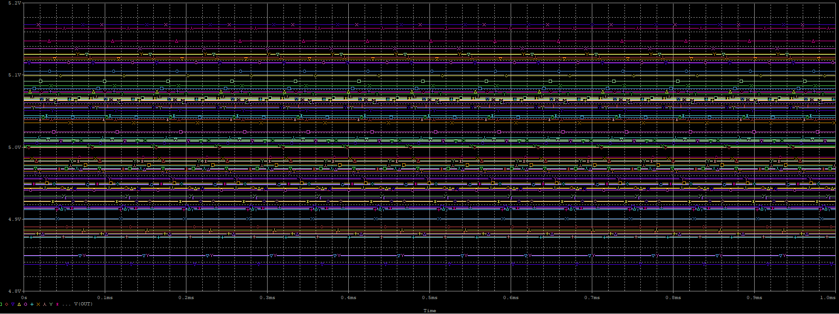

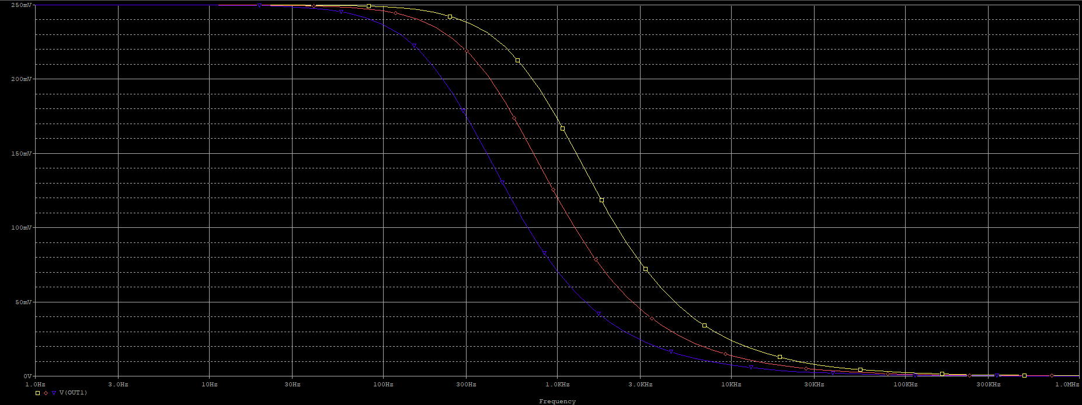
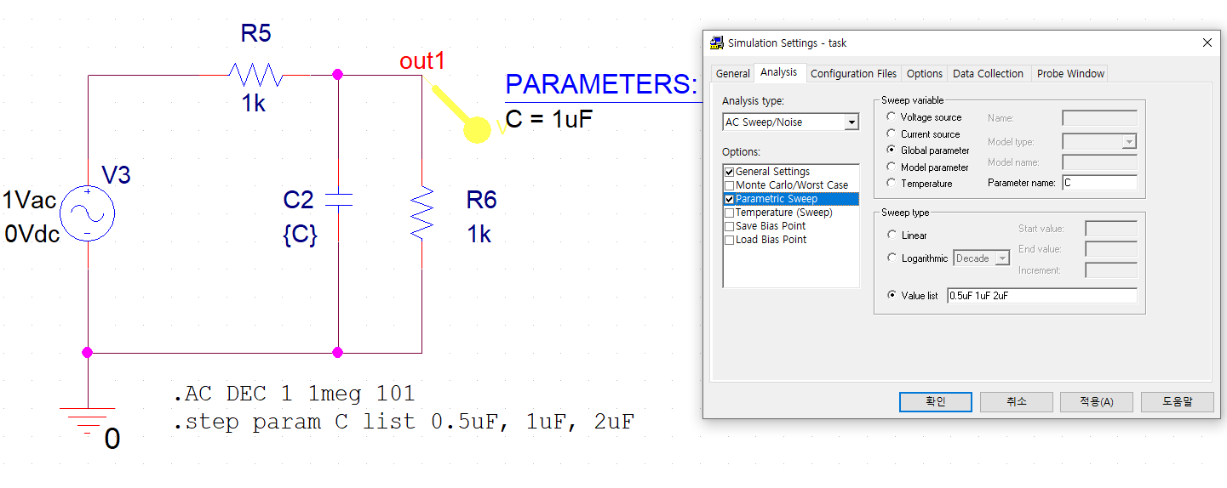

-. WBS ( Work Breakdown Structure ) : 업무 분리 체계

-. 전자부품에서 수명을 결정하는 소자는 Capacitor… ex) 배터리같은건 제조일자가 중요함.
-. Capacitor 장점 : 전압을 부드럽게 만들어줌 / 단점 : 돌입전류 발생
-. Inductor 장점 : 전류를 부드럽게 만들어줌 / 단점 : 역기전력 발생으로 인하여 Noise 발생
-> 그러나 L도 DC-DC Converter 에서 사용해야함. / 그래도 가능하면 사용하지 않는게 좋은 부품.
-. 토템풀 & 푸쉬풀
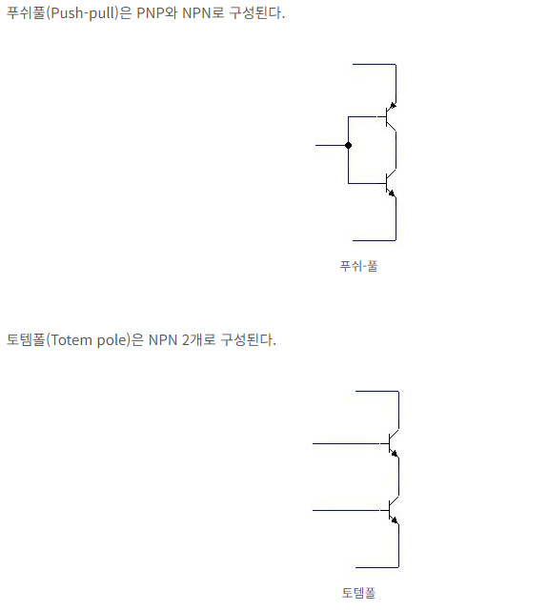

-. FMEA ( Failure Mode Effectiveness Analysis ) : 고장모드 효과분석
-> FMDEA : 자동차 업계에서 주로 사용.
-> FMCEA : 방산업계 에서 주로 사용. / 방산은 RAMS !

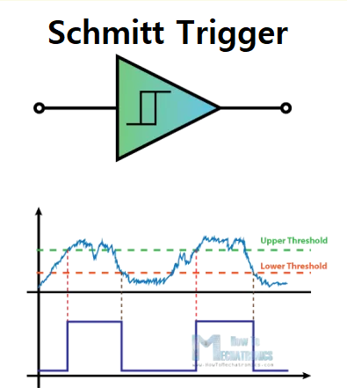
※ 슈미트 트리거 회로
 |  | -. 비교기의 일종으로 High / Low 출력을 만드는 소자.
 |  | -> Upper Threshold 전압을 넘으면 논리 '1' / Lower Threshole 전압 이하로 내려가면 논리 '0' => 정현파 혹은 임의의 파형으로부터 구형파를 발생시킵니다.
 |  | -. 활용방안
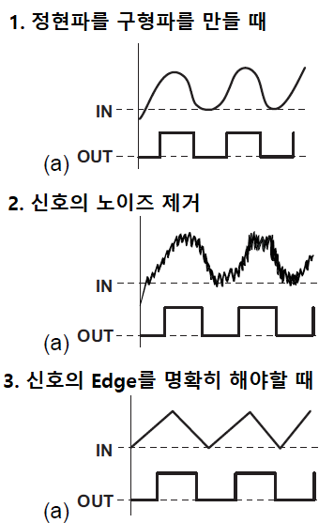

2024-03-18
[ Embeded ]
※ I2C ( Inter-Intergrated Circuit)
-. 2개의 선을 이용하는 통신 방식
※ 1st Project
-. 5V 사용 예정
-. E2 - GND 연결
- . Vcc - 5V 연결
-. Start : SCL ( HIGH ) & SDA ( falling )
-. CLK이 Low 구간에서만 Data 변화.

2024-03-19
[ Embeded ]
-. Program : Source Insight, Beyond Compare
-> Editor… 나는 Vscode가 편한 것 같기도…

2024-03-25
[ Embeded ]
-. LED는 전류소자임. ( 전압소자 X )
-. CPU는 저전력 => 전류공급에 제약 => Direct로 연결 X
-. 7-Segment
-> 포트G High Input시 => GND가 Output => LED ON
-. External Interrupt
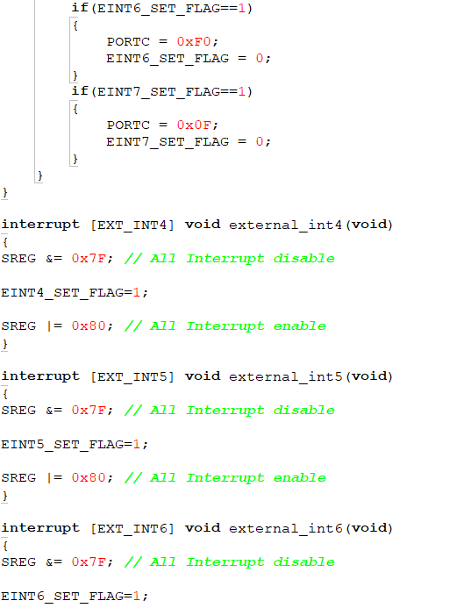
-> ISR은 아주아주아주 짧게 coding 해야한다.
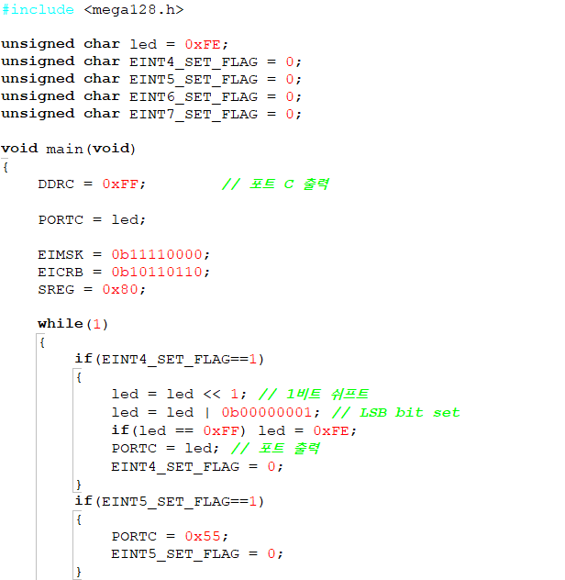
 |  |  |  |  |  | => 이런식으로 최대한 짧게 서브루틴 구성하기.

2024-03-26
[ Embeded ]
-. Timer / Counter
1) Overflow (Normal) : 0 부터 1씩 증가 / 모두 1이 되는 구간 이후 Overflow
2) Compare Match (CTC) : 입력 펄스를 지정한 개수까지 카운트 하는 것
3) PWM (Pulse Width Modulation)
4) PWM (느리게) 1/2… phase connection PWM
-> External Interrupt와 같이 짧게 Coding. Don't nesting!
-> 서비스 루틴에 초기값 설정 한번 더 해주도록.
-> Timer 정지 시키는법 : CLK을 차단한다.

 |  |  |  |  | -> 데이터시트 208p 오류임… WGM01 <-> WGM00

2024-03-29
[ Signal System ]
-. [ TrippleTech Academy YOUTUBE : 전자회로 설계 및 해석 ]
[ Embeded ]
-. RS-232C, RS-422, RS-485 규격 : 수 km 통신 가능.
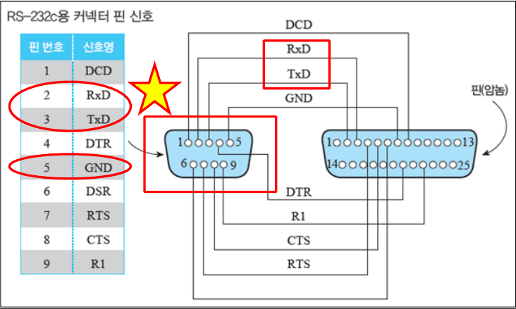

 |  |  |  | -. 실제 통신 핀 : 2, 3번 |  |  |  | -. P : 오류 발생 시 사용.
 |  |  |  | -> 2번(Rx) => Tx[ PC로 가면 ], 3번(Tx) => Rx |  |  |  | -> eP(even Parity)는 1의 개수를 짝수로 만듬.
 |  |  |  | -. GND 핀 : 5번 |  |  |  | -> oP(odd Parity)는 1의 개수를 홀수로 만듬.

2024-04-01
[ Embeded ]
-. AC DC Convertor
-> AC : 연속적.

2024-04-02
[ Embeded ]
-. 헤더파일 추가 방법 |  |  |  |  |  |  | -. 구조체
-> 헤더파일 경로를 직접 입력 |  |  |  |  |  |  | -> struct
ex) #include "D:\aaaaaa\test.h" ( Codevision에서는 헤더파일 직접 추가 불가능하기때문에 이런 방법을 사용 ) |  |  |  |  |  |  | -> U8 FLAG_TIMER0 ~ 7 : 하나당 1비트
-> 헤더파일 예시 |  |  |  |  |  |  | -> _BYTE_FIELD : 구조체 이름

 |  |  |  |  |  |  | -> U8 FLAG4 : 4비트




2024-04-03
[ ARM Architecture ]

